画面遷移図
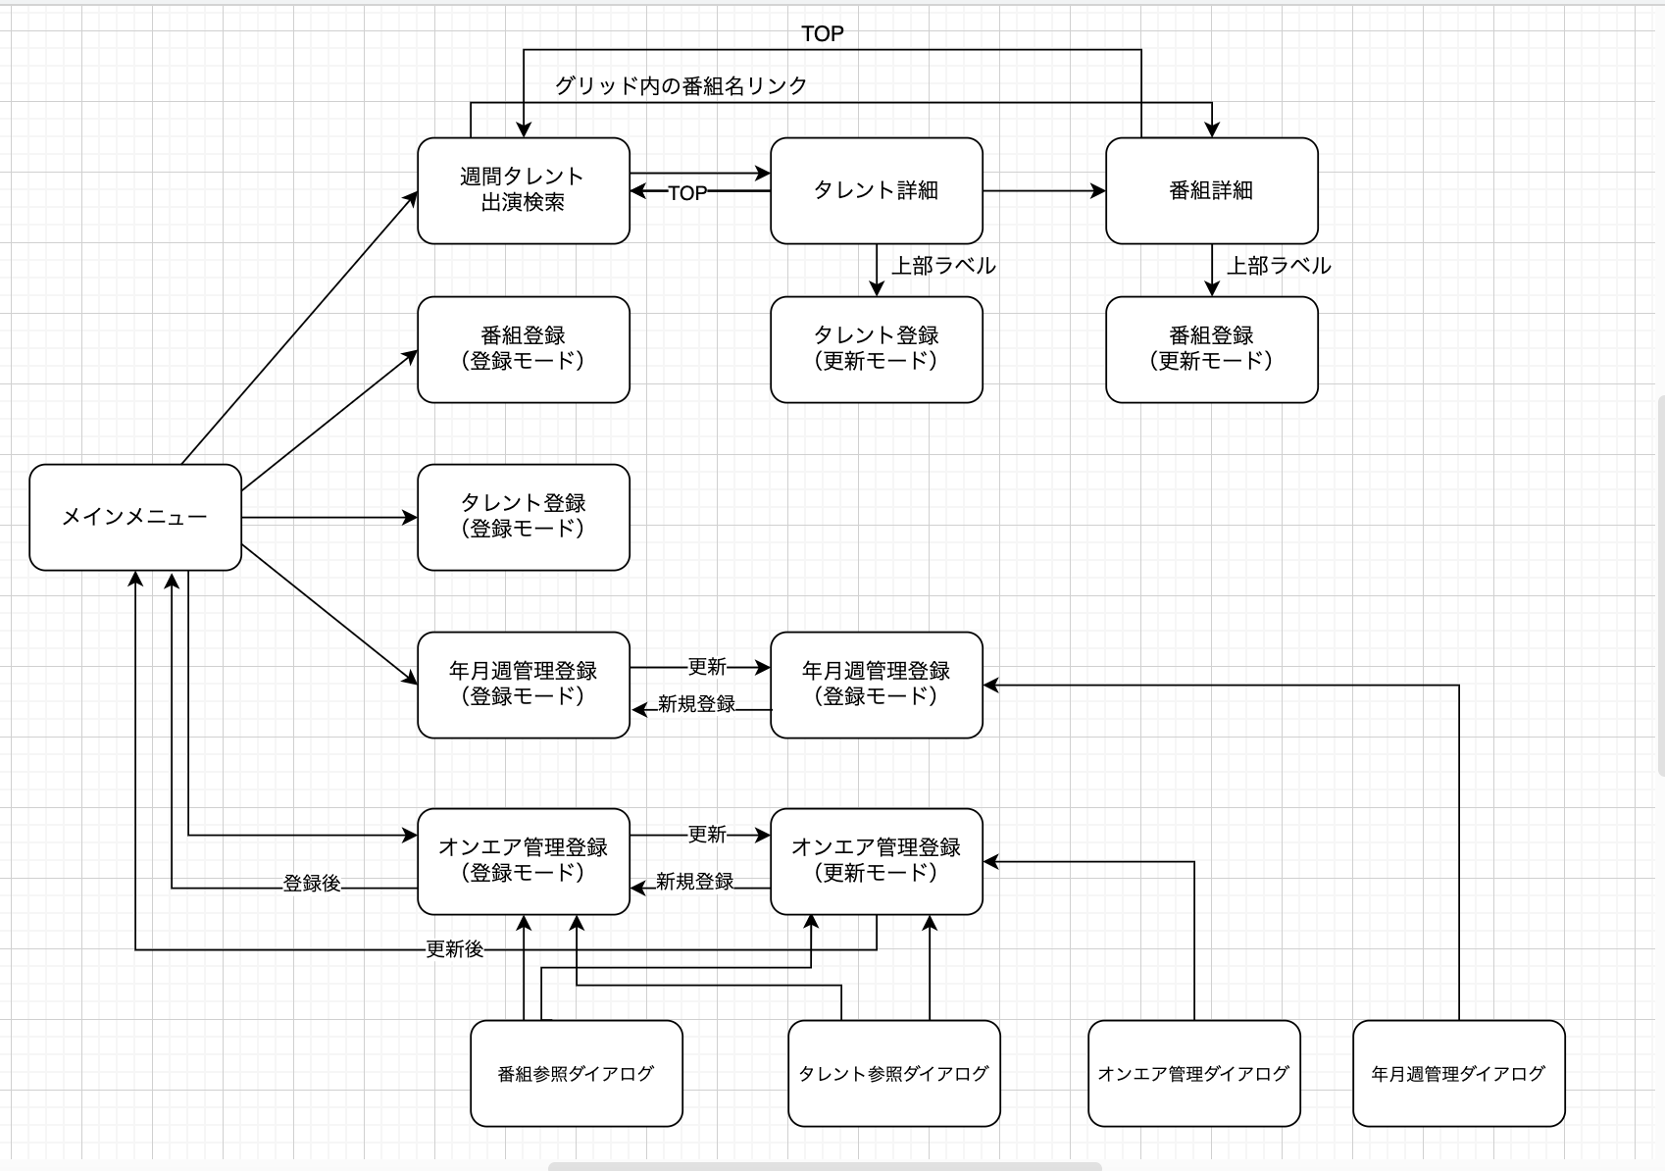

前回画面に加工
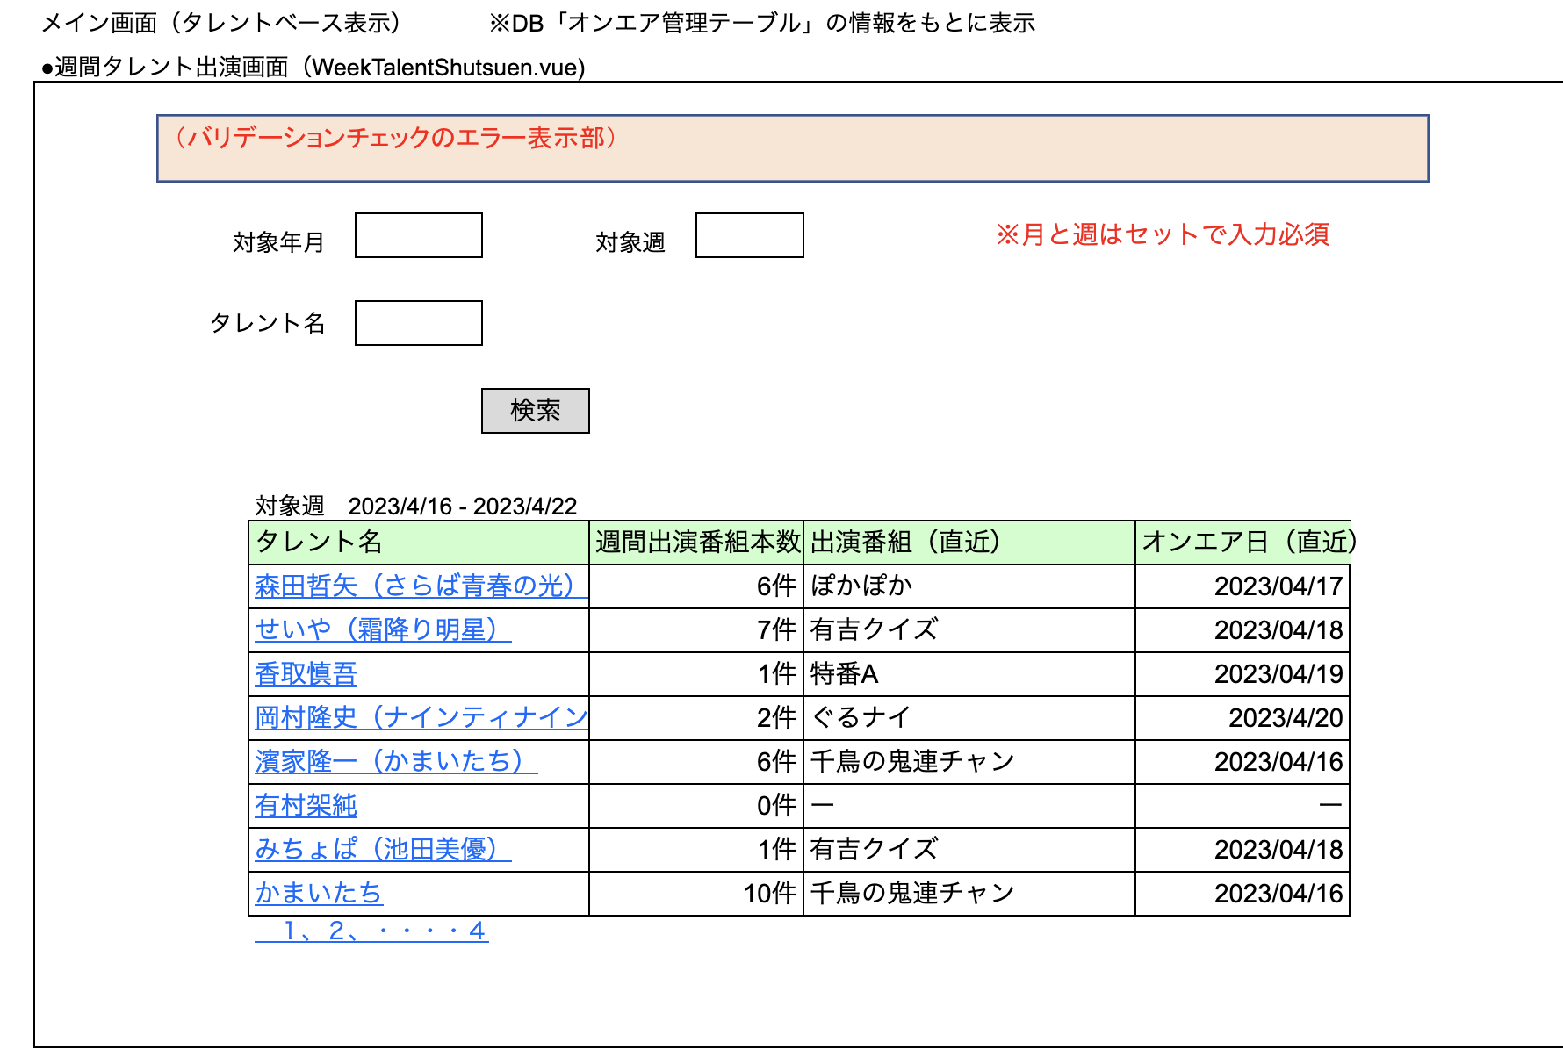

※ 出演番組を押すと、番組詳細の画面へ遷移する。（番組IDとジャンルとオンエア日を渡す）、ジャンルの列も作る。

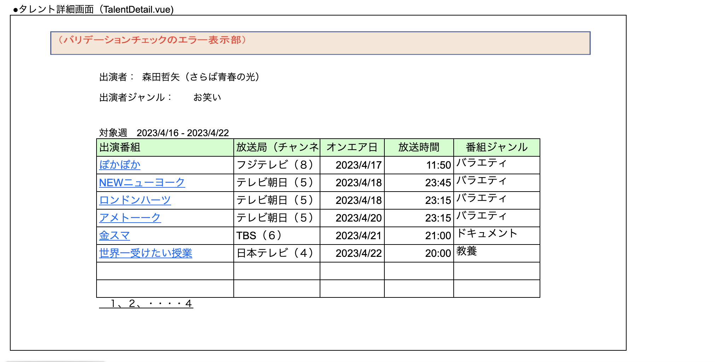

 | ※ 出演者の名称をリンクボタンにして、編集できるようにする。（タレント登録の更新モードに、タレントIDを渡して飛ぶ）

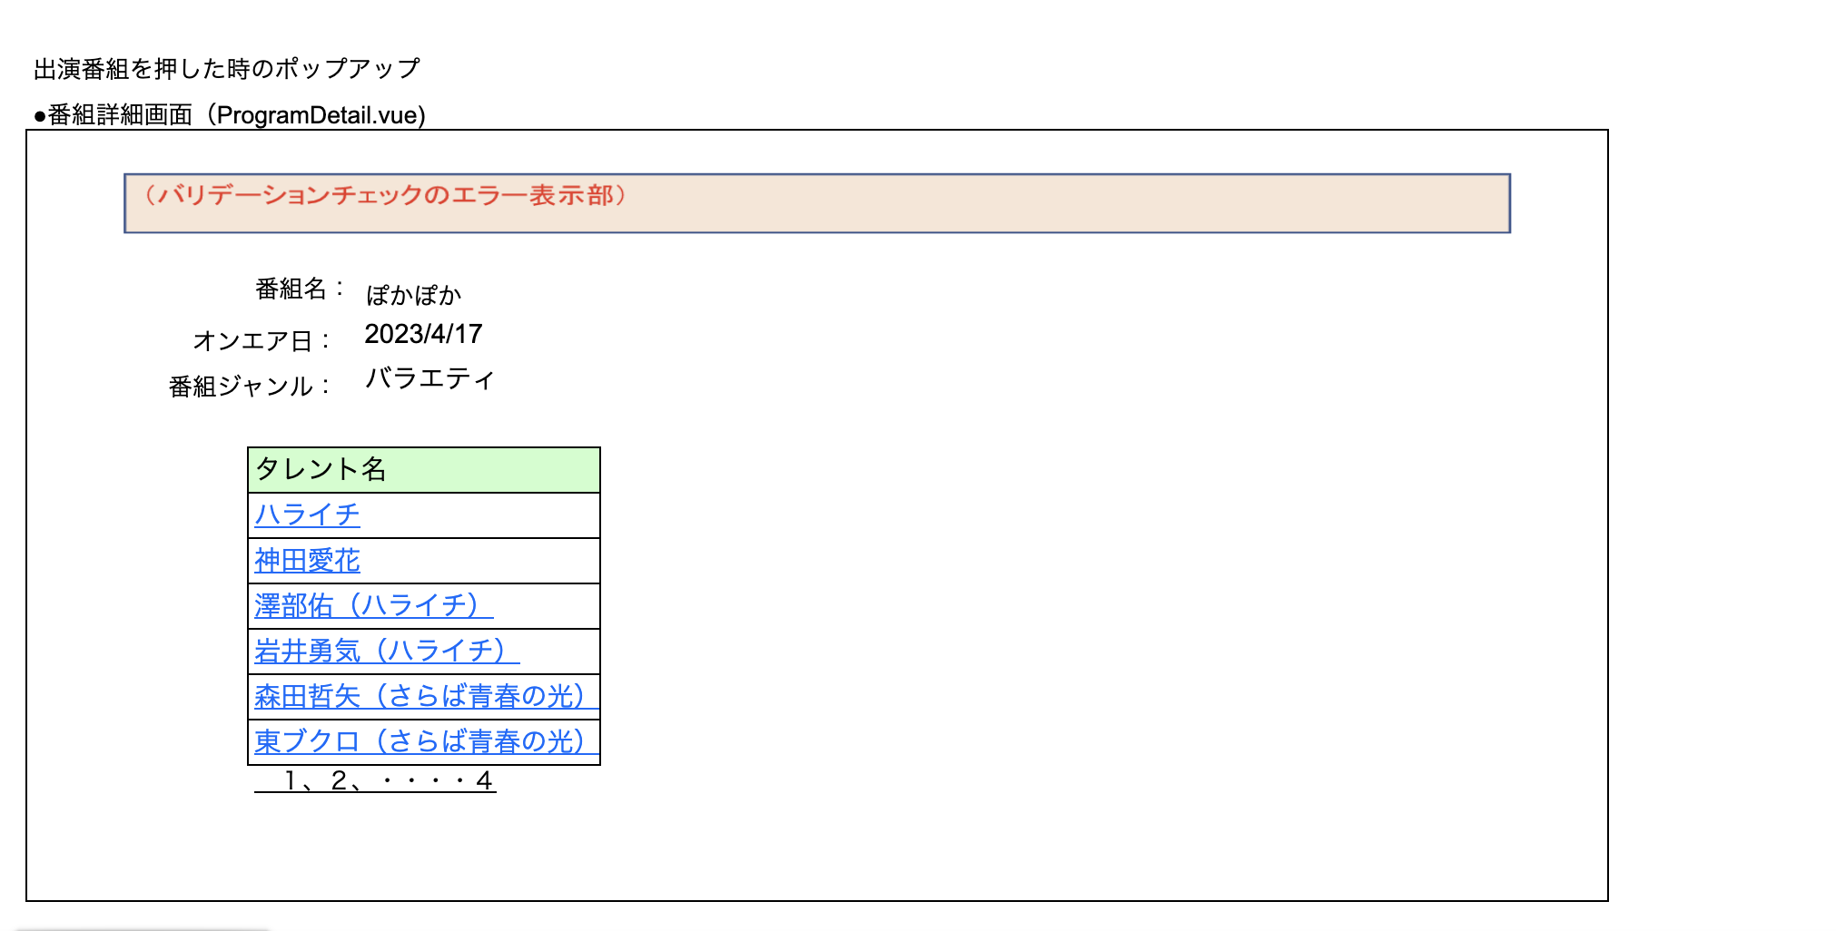

 | ※ 番組名の名称をリンクボタンにして、編集できるようにする。（番組登録画面の更新モードに、番組IDを渡して飛ぶ）

